1.1.3a Karta
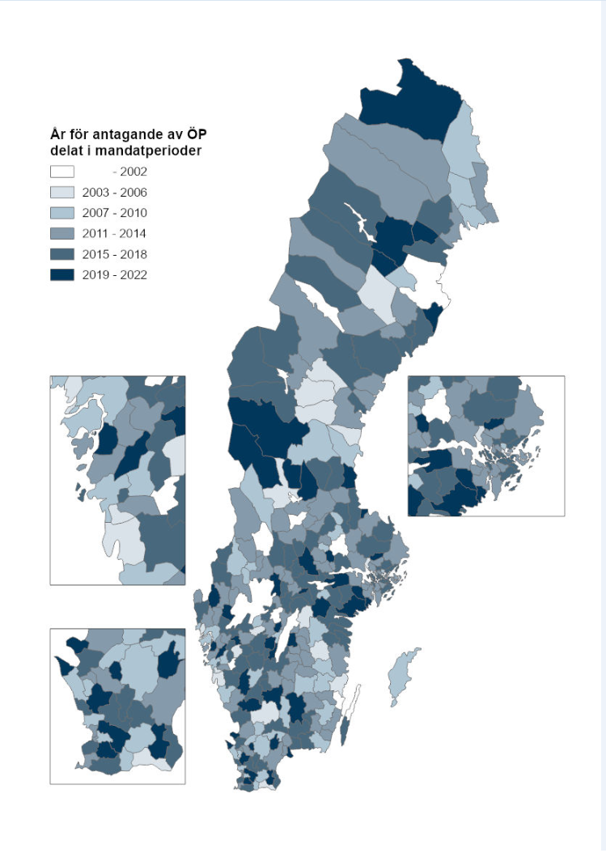
1.1.3a Översiktsplanernas ålder per kommun, 2021. Källa: Länsstyrelsernas svar på Boverkets plan- och byggenkät 2021. Illustration: Boverket
KOMMUNNAMN | LANSKOD | LAN_KOD | LANSNAMN | KOM_KOD | SLUTLIG 1.5 Vilket år fick den nu gällande kommuntäckande ÖP laga kraft? (2021) | År för antagande av ÖP, 1990-2002=1, 2003-2006=2, 2007-2010=3, 2011-2014=4, 2015-2018=5, 2019-2022 =6
Ale | 14 | 14 | Västra Götaland | 1440 | 2021 | 6
Alingsås | 14 | 14 | Västra Götaland | 1489 | 2018 | 5
Alvesta | 7 | 07 | Kronoberg | 0764 | 2008 | 3
Aneby | 6 | 06 | Jönköping | 0604 | 2013 | 4
Arboga | 19 | 19 | Västmanland | 1984 | 2018 | 5
Arjeplog | 25 | 25 | Norrbotten | 2506 | 2018 | 5
Arvidsjaur | 25 | 25 | Norrbotten | 2505 | 2021 | 6
Arvika | 17 | 17 | Värmland | 1784 | 2008 | 3
Askersund | 18 | 18 | Örebro | 1882 | 2016 | 5
Avesta | 20 | 20 | Dalarna | 2084 | 2007 | 3
Bengtsfors | 14 | 14 | Västra Götaland | 1460 | 2013 | 4
Berg | 23 | 23 | Jämtland | 2326 | 2018 | 5
Bjurholm | 24 | 24 | Västerbotten | 2403 | 2012 | 4
Bjuv | 12 | 12 | Skåne | 1260 | 2009 | 3
Boden | 25 | 25 | Norrbotten | 2582 | 2017 | 5
Bollebygd | 14 | 14 | Västra Götaland | 1443 | 2002 | 1
Bollnäs | 21 | 21 | Gävleborg | 2183 | 2016 | 5
Borgholm | 8 | 08 | Kalmar | 0885 | 2002 | 1
Borlänge | 20 | 20 | Dalarna | 2081 | 2014 | 4
Borås | 14 | 14 | Västra Götaland | 1490 | 2018 | 5
Botkyrka | 1 | 01 | Stockholm | 0127 | 2014 | 4
Boxholm | 5 | 05 | Östergötland | 0560 | 2012 | 4
Bromölla | 12 | 12 | Skåne | 1272 | 2014 | 4
Bräcke | 23 | 23 | Jämtland | 2305 | 2003 | 2
Burlöv | 12 | 12 | Skåne | 1231 | 2014 | 4
Båstad | 12 | 12 | Skåne | 1278 | 2020 | 6
Dals-Ed | 14 | 14 | Västra Götaland | 1438 | 2021 | 6
Danderyd | 1 | 01 | Stockholm | 0162 | 2006 | 2
Degerfors | 18 | 18 | Örebro | 1862 | 2016 | 5
Dorotea | 24 | 24 | Västerbotten | 2425 | 1990 | 1
Eda | 17 | 17 | Värmland | 1730 | 2015 | 5
Ekerö | 1 | 01 | Stockholm | 0125 | 2018 | 5
Eksjö | 6 | 06 | Jönköping | 0686 | 2013 | 4
Emmaboda | 8 | 08 | Kalmar | 0862 | 2013 | 4
Enköping | 3 | 03 | Uppsala | 0381 | 2014 | 4
Eskilstuna | 4 | 04 | Södermanland | 0484 | 2021 | 6
Eslöv | 12 | 12 | Skåne | 1285 | 2018 | 5
Essunga | 14 | 14 | Västra Götaland | 1445 | 2019 | 6
Fagersta | 19 | 19 | Västmanland | 1982 | 2007 | 3
Falkenberg | 13 | 13 | Halland | 1382 | 2014 | 4
Falköping | 14 | 14 | Västra Götaland | 1499 | 2018 | 5
Falun | 20 | 20 | Dalarna | 2080 | 2014 | 4
Filipstad | 17 | 17 | Värmland | 1782 | 2016 | 5
Finspång | 5 | 05 | Östergötland | 0562 | 2021 | 6
Flen | 4 | 04 | Södermanland | 0482 | 2018 | 5
Forshaga | 17 | 17 | Värmland | 1763 | 2012 | 4
Färgelanda | 14 | 14 | Västra Götaland | 1439 | 2014 | 4
Gagnef | 20 | 20 | Dalarna | 2026 | 1998 | 1
Gislaved | 6 | 06 | Jönköping | 0662 | 2016 | 5
Gnesta | 4 | 04 | Södermanland | 0461 | 2019 | 6
Gnosjö | 6 | 06 | Jönköping | 0617 | 2015 | 5
Gotland | 9 | 09 | Gotland | 0980 | 2010 | 3
Grums | 17 | 17 | Värmland | 1764 | 2010 | 3
Grästorp | 14 | 14 | Västra Götaland | 1444 | 2016 | 5
Gullspång | 14 | 14 | Västra Götaland | 1447 | 2011 | 4
Gällivare | 25 | 25 | Norrbotten | 2523 | 2014 | 4
Gävle | 21 | 21 | Gävleborg | 2180 | 2017 | 5
Göteborg | 14 | 14 | Västra Götaland | 1480 | 2009 | 3
Götene | 14 | 14 | Västra Götaland | 1471 | 2010 | 3
Habo | 6 | 06 | Jönköping | 0643 | 2020 | 6
Hagfors | 17 | 17 | Värmland | 1783 | 2002 | 1
Hallsberg | 18 | 18 | Örebro | 1861 | 2016 | 5
Hallstahammar | 19 | 19 | Västmanland | 1961 | 2011 | 4
Halmstad | 13 | 13 | Halland | 1380 | 2015 | 5
Hammarö | 17 | 17 | Värmland | 1761 | 2018 | 5
Haninge | 1 | 01 | Stockholm | 0136 | 2016 | 5
Haparanda | 25 | 25 | Norrbotten | 2583 | 2013 | 4
Heby | 3 | 03 | Uppsala | 0331 | 2013 | 4
Hedemora | 20 | 20 | Dalarna | 2083 | 2016 | 5
Helsingborg | 12 | 12 | Skåne | 1283 | 2010 | 3
Herrljunga | 14 | 14 | Västra Götaland | 1466 | 2017 | 5
Hjo | 14 | 14 | Västra Götaland | 1497 | 2010 | 3
Hofors | 21 | 21 | Gävleborg | 2104 | 2010 | 3
Huddinge | 1 | 01 | Stockholm | 0126 | 2014 | 4
Hudiksvall | 21 | 21 | Gävleborg | 2184 | 2008 | 3
Hultsfred | 8 | 08 | Kalmar | 0860 | 2010 | 3
Hylte | 13 | 13 | Halland | 1315 | 2020 | 6
Håbo | 3 | 03 | Uppsala | 0305 | 2006 | 2
Hällefors | 18 | 18 | Örebro | 1863 | 2018 | 5
Härjedalen | 23 | 23 | Jämtland | 2361 | 2020 | 6
Härnösand | 22 | 22 | Västernorrlands | 2280 | 2011 | 4
Härryda | 14 | 14 | Västra Götaland | 1401 | 2012 | 4
Hässleholm | 12 | 12 | Skåne | 1293 | 2007 | 3
Höganäs | 12 | 12 | Skåne | 1284 | 2019 | 6
Högsby | 8 | 08 | Kalmar | 0821 | 2012 | 4
Hörby | 12 | 12 | Skåne | 1266 | 2016 | 5
Höör | 12 | 12 | Skåne | 1267 | 2018 | 5
Jokkmokk | 25 | 25 | Norrbotten | 2510 | 2011 | 4
Järfälla | 1 | 01 | Stockholm | 0123 | 2014 | 4
Jönköping | 6 | 06 | Jönköping | 0680 | 2017 | 5
Kalix | 25 | 25 | Norrbotten | 2514 | 2009 | 3
Kalmar | 8 | 08 | Kalmar | 0880 | 2013 | 4
Karlsborg | 14 | 14 | Västra Götaland | 1446 | 2014 | 4
Karlshamn | 10 | 10 | Blekinge | 1082 | 2015 | 5
Karlskoga | 18 | 18 | Örebro | 1883 | 2011 | 4
Karlskrona | 10 | 10 | Blekinge | 1080 | 2010 | 3
Karlstad | 17 | 17 | Värmland | 1780 | 2014 | 4
Katrineholm | 4 | 04 | Södermanland | 0483 | 2017 | 5
Kil | 17 | 17 | Värmland | 1715 | 2010 | 3
Kinda | 5 | 05 | Östergötland | 0513 | 2004 | 2
Kiruna | 25 | 25 | Norrbotten | 2584 | 2019 | 6
Klippan | 12 | 12 | Skåne | 1276 | 2013 | 4
Knivsta | 3 | 03 | Uppsala | 0330 | 2019 | 6
Kramfors | 22 | 22 | Västernorrlands | 2282 | 2013 | 4
Kristianstad | 12 | 12 | Skåne | 1290 | 2013 | 4
Kristinehamn | 17 | 17 | Värmland | 1781 | 2021 | 6
Krokom | 23 | 23 | Jämtland | 2309 | 2015 | 5
Kumla | 18 | 18 | Örebro | 1881 | 2020 | 6
Kungsbacka | 13 | 13 | Halland | 1384 | 2006 | 2
Kungsör | 19 | 19 | Västmanland | 1960 | 2015 | 5
Kungälv | 14 | 14 | Västra Götaland | 1482 | 2012 | 4
Kävlinge | 12 | 12 | Skåne | 1261 | 2010 | 3
Köping | 19 | 19 | Västmanland | 1983 | 2012 | 4
Laholm | 13 | 13 | Halland | 1381 | 2014 | 4
Landskrona | 12 | 12 | Skåne | 1282 | 2016 | 5
Laxå | 18 | 18 | Örebro | 1860 | 2015 | 5
Lekeberg | 18 | 18 | Örebro | 1814 | 2014 | 4
Leksand | 20 | 20 | Dalarna | 2029 | 2014 | 4
Lerum | 14 | 14 | Västra Götaland | 1441 | 2008 | 3
Lessebo | 7 | 07 | Kronoberg | 0761 | 2018 | 5
Lidingö | 1 | 01 | Stockholm | 0186 | 2012 | 4
Lidköping | 14 | 14 | Västra Götaland | 1494 | 2018 | 5
Lilla Edet | 14 | 14 | Västra Götaland | 1462 | 2012 | 4
Lindesberg | 18 | 18 | Örebro | 1885 | 2019 | 6
Linköping | 5 | 05 | Östergötland | 0580 | 2010 | 3
Ljungby | 7 | 07 | Kronoberg | 0781 | 2006 | 2
Ljusdal | 21 | 21 | Gävleborg | 2161 | 2010 | 3
Ljusnarsberg | 18 | 18 | Örebro | 1864 | 2017 | 5
Lomma | 12 | 12 | Skåne | 1262 | 2011 | 4
Ludvika | 20 | 20 | Dalarna | 2085 | 2013 | 4
Luleå | 25 | 25 | Norrbotten | 2580 | 2013 | 4
Lund | 12 | 12 | Skåne | 1281 | 2020 | 6
Lycksele | 24 | 24 | Västerbotten | 2481 | 2006 | 2
Lysekil | 14 | 14 | Västra Götaland | 1484 | 2006 | 2
Malmö | 12 | 12 | Skåne | 1280 | 2018 | 5
Malung-Sälen | 20 | 20 | Dalarna | 2023 | 2009 | 3
Malå | 24 | 24 | Västerbotten | 2418 | 2020 | 6
Mariestad | 14 | 14 | Västra Götaland | 1493 | 2018 | 5
Mark | 14 | 14 | Västra Götaland | 1463 | 2017 | 5
Markaryd | 7 | 07 | Kronoberg | 0767 | 2010 | 3
Mellerud | 14 | 14 | Västra Götaland | 1461 | 2021 | 6
Mjölby | 5 | 05 | Östergötland | 0586 | 2011 | 4
Mora | 20 | 20 | Dalarna | 2062 | 2006 | 2
Motala | 5 | 05 | Östergötland | 0583 | 2006 | 2
Mullsjö | 6 | 06 | Jönköping | 0642 | 2017 | 5
Munkedal | 14 | 14 | Västra Götaland | 1430 | 2014 | 4
Munkfors | 17 | 17 | Värmland | 1762 | 2013 | 4
Mölndal | 14 | 14 | Västra Götaland | 1481 | 2006 | 2
Mönsterås | 8 | 08 | Kalmar | 0861 | 2002 | 1
Mörbylånga | 8 | 08 | Kalmar | 0840 | 2015 | 5
Nacka | 1 | 01 | Stockholm | 0182 | 2018 | 5
Nora | 18 | 18 | Örebro | 1884 | 2018 | 5
Norberg | 19 | 19 | Västmanland | 1962 | 2011 | 4
Nordanstig | 21 | 21 | Gävleborg | 2132 | 2004 | 2
Nordmaling | 24 | 24 | Västerbotten | 2401 | 2018 | 5
Norrköping | 5 | 05 | Östergötland | 0581 | 2017 | 5
Norrtälje | 1 | 01 | Stockholm | 0188 | 2013 | 4
Norsjö | 24 | 24 | Västerbotten | 2417 | 2010 | 3
Nybro | 8 | 08 | Kalmar | 0881 | 2007 | 3
Nykvarn | 1 | 01 | Stockholm | 0140 | 2014 | 4
Nyköping | 4 | 04 | Södermanland | 0480 | 2022 | 6
Nynäshamn | 1 | 01 | Stockholm | 0192 | 2012 | 4
Nässjö | 6 | 06 | Jönköping | 0682 | 2013 | 4
Ockelbo | 21 | 21 | Gävleborg | 2101 | 2013 | 4
Olofström | 10 | 10 | Blekinge | 1060 | 2012 | 4
Orsa | 20 | 20 | Dalarna | 2034 | 2019 | 6
Orust | 14 | 14 | Västra Götaland | 1421 | 2010 | 3
Osby | 12 | 12 | Skåne | 1273 | 2010 | 3
Oskarshamn | 8 | 08 | Kalmar | 0882 | 2003 | 2
Ovanåker | 21 | 21 | Gävleborg | 2121 | 2017 | 5
Oxelösund | 4 | 04 | Södermanland | 0481 | 2018 | 5
Pajala | 25 | 25 | Norrbotten | 2521 | 2010 | 3
Partille | 14 | 14 | Västra Götaland | 1402 | 2017 | 5
Perstorp | 12 | 12 | Skåne | 1275 | 2020 | 6
Piteå | 25 | 25 | Norrbotten | 2581 | 2016 | 5
Ragunda | 23 | 23 | Jämtland | 2303 | 2006 | 2
Robertsfors | 24 | 24 | Västerbotten | 2409 | 2019 | 6
Ronneby | 10 | 10 | Blekinge | 1081 | 2018 | 5
Rättvik | 20 | 20 | Dalarna | 2031 | 2019 | 6
Sala | 19 | 19 | Västmanland | 1981 | 2002 | 1
Salem | 1 | 01 | Stockholm | 0128 | 2018 | 5
Sandviken | 21 | 21 | Gävleborg | 2181 | 2018 | 5
Sigtuna | 1 | 01 | Stockholm | 0191 | 2014 | 4
Simrishamn | 12 | 12 | Skåne | 1291 | 2017 | 5
Sjöbo | 12 | 12 | Skåne | 1265 | 2009 | 3
Skara | 14 | 14 | Västra Götaland | 1495 | 2005 | 2
Skellefteå | 24 | 24 | Västerbotten | 2482 | 1991 | 1
Skinnskatteberg | 19 | 19 | Västmanland | 1904 | 2014 | 4
Skurup | 12 | 12 | Skåne | 1264 | 2009 | 3
Skövde | 14 | 14 | Västra Götaland | 1496 | 2012 | 4
Smedjebacken | 20 | 20 | Dalarna | 2061 | 2018 | 5
Sollefteå | 22 | 22 | Västernorrlands | 2283 | 2017 | 5
Sollentuna | 1 | 01 | Stockholm | 0163 | 2012 | 4
Solna | 1 | 01 | Stockholm | 0184 | 2016 | 5
Sorsele | 24 | 24 | Västerbotten | 2422 | 2018 | 5
Sotenäs | 14 | 14 | Västra Götaland | 1427 | 2010 | 3
Staffanstorp | 12 | 12 | Skåne | 1230 | 2009 | 3
Stenungsund | 14 | 14 | Västra Götaland | 1415 | 2021 | 6
Stockholm | 1 | 01 | Stockholm | 0180 | 2018 | 5
Storfors | 17 | 17 | Värmland | 1760 | 2013 | 4
Storuman | 24 | 24 | Västerbotten | 2421 | 2011 | 4
Strängnäs | 4 | 04 | Södermanland | 0486 | 2014 | 4
Strömstad | 14 | 14 | Västra Götaland | 1486 | 2013 | 4
Strömsund | 23 | 23 | Jämtland | 2313 | 2014 | 4
Sundbyberg | 1 | 01 | Stockholm | 0183 | 2018 | 5
Sundsvall | 22 | 22 | Västernorrlands | 2281 | 2014 | 4
Sunne | 17 | 17 | Värmland | 1766 | 2013 | 4
Surahammar | 19 | 19 | Västmanland | 1907 | 2021 | 6
Svalöv | 12 | 12 | Skåne | 1214 | 2021 | 6
Svedala | 12 | 12 | Skåne | 1263 | 2020 | 6
Svenljunga | 14 | 14 | Västra Götaland | 1465 | 2020 | 6
Säffle | 17 | 17 | Värmland | 1785 | 2014 | 4
Säter | 20 | 20 | Dalarna | 2082 | 2013 | 4
Sävsjö | 6 | 06 | Jönköping | 0684 | 2012 | 4
Söderhamn | 21 | 21 | Gävleborg | 2182 | 2020 | 6
Söderköping | 5 | 05 | Östergötland | 0582 | 2015 | 5
Södertälje | 1 | 01 | Stockholm | 0181 | 2013 | 4
Sölvesborg | 10 | 10 | Blekinge | 1083 | 2020 | 6
Tanum | 14 | 14 | Västra Götaland | 1435 | 2017 | 5
Tibro | 14 | 14 | Västra Götaland | 1472 | 2021 | 6
Tidaholm | 14 | 14 | Västra Götaland | 1498 | 2021 | 6
Tierp | 3 | 03 | Uppsala | 0360 | 2012 | 4
Timrå | 22 | 22 | Västernorrlands | 2262 | 2018 | 5
Tingsryd | 7 | 07 | Kronoberg | 0763 | 2018 | 5
...

1.1.3b Diagram
1.1.3b Tidigare år för antagande för de översiktsplaner som fick laga kraft år 2021, 14 stycken. Källa: Länsstyrelsernas svar på Boverkets plan- och byggenkät 2021. Illustration: Boverket

Antagandeår för äldre plan som ersattes av en ny plan år 2021
Ersätter plan från år | Antal planer
1990-1998 | 2
1999-2002 | 0
2003-2006 | 3
2007-2010 | 4
2011-2014 | 2
2015-2018 | 3

1.1.3c Diagram
1.1.3c Antal antagna översiktsplaner, ändringar för del av kommunens yta och tillägg åren 2010–2021. Källa: Länsstyrelsernas svar på Boverkets plan- och byggenkät 2021. Illustration: Boverket.

Antal antagna översiktsplaner och ändringar
År | Översiktsplan | Ändring av översiktsplan för del av kommunens yta | Tillägg till översiktsplan
2010 | 34 | 20 | 42
2011 | 22 | 26 | 53
2012 | 22 | 16 | 29
2013 | 26 | 35 | 29
2014 | 33 | 27 | 19
2015 | 12 | 21 | 15
2016 | 12 | 13 | 11
2017 | 19 | 15 | 9
2018 | 42 | 17 | 11
2019 | 14 | 18 | 15
2020 | 15 | 21 | 3
2021 | 14 | 9 | 2

